Visual Studio のインストール
 | 参考URL：http://www.moonmile.net/blog/archives/770
1、ISOファイルダウンロード
 | https://my.visualstudio.com/downloads
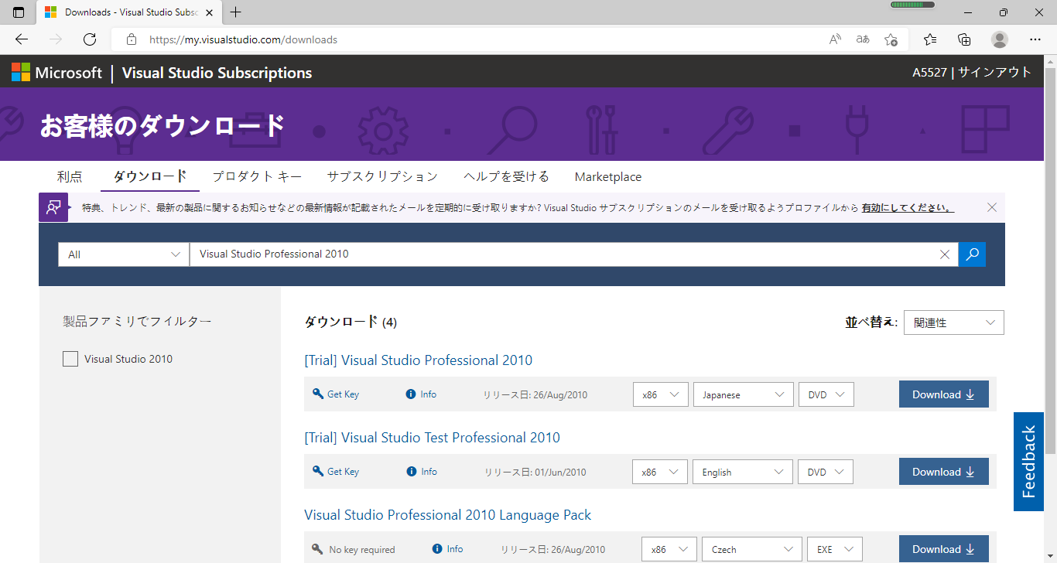

2、マウント

3、インストール
DVDを作成して、インストール開始。おなじみの画面が出ます。青が基調になりましたね。
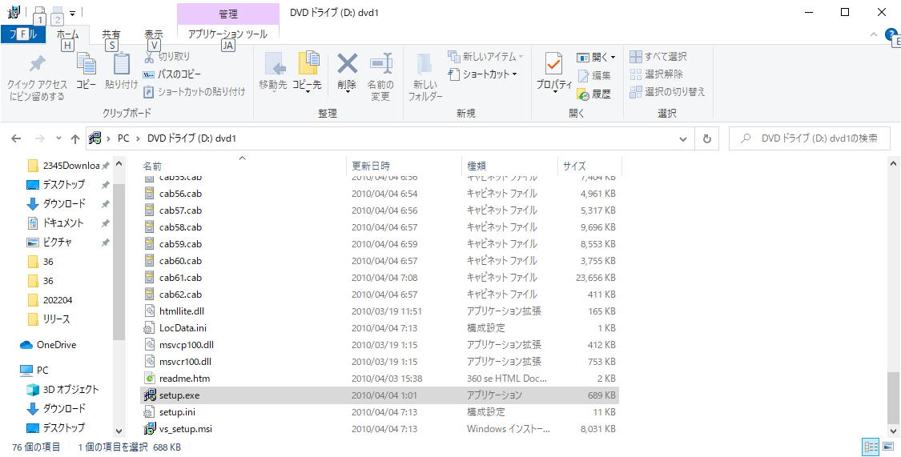

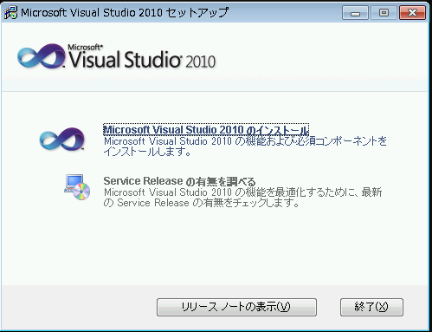

 | 同意をして、
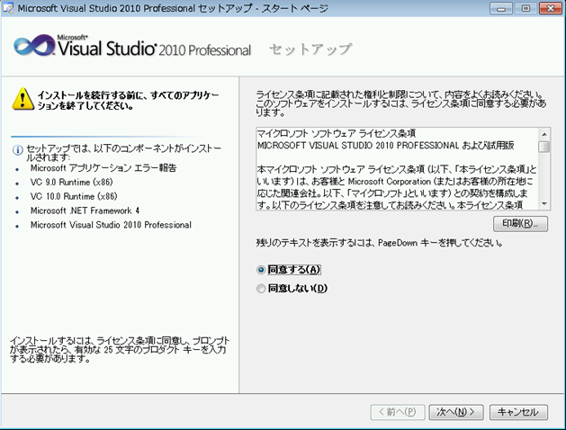

 | 「すべて」を選んで、
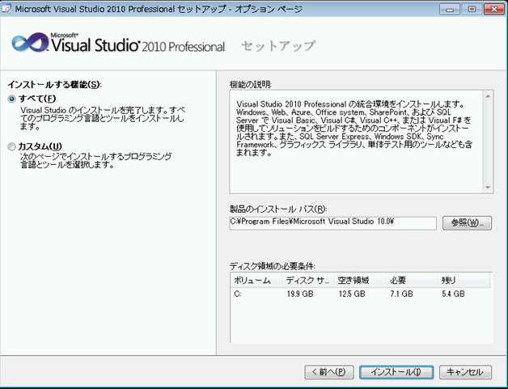

 | すべてが成功したら、ヘルプ（ドキュメント）をインストールします。
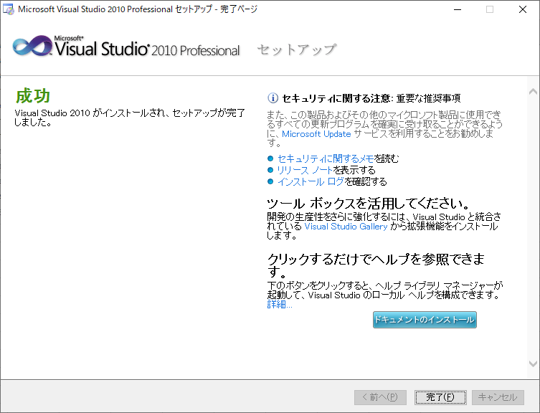

 | これでインストール完了です。

 | 次は、Visual Studio 2010 を起動すると、最初だけ環境設定をします。
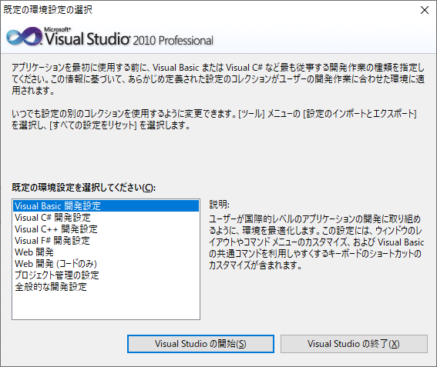

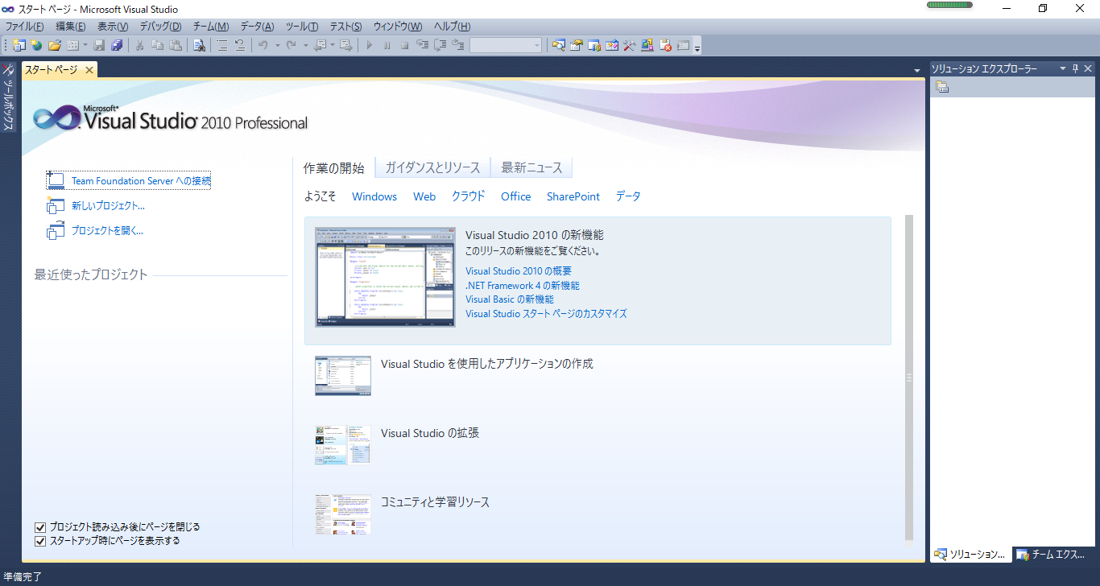

 | ここまでインストール完了で、お疲れ様でした

MYSQLと接続
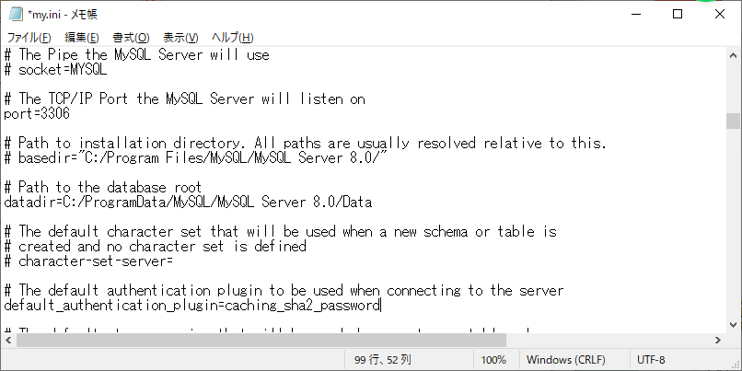
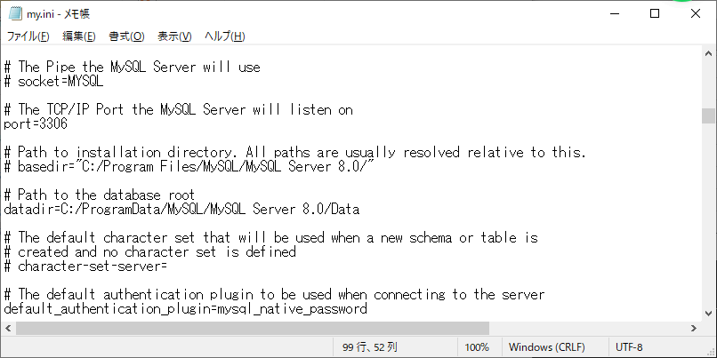
1、ファイルダウンロード
 | mysql-connector-net-6.9.9.msi
URL： | https://downloads.mysql.com/archives/get/p/6/file/mysql-connector-net-6.9.9.msi
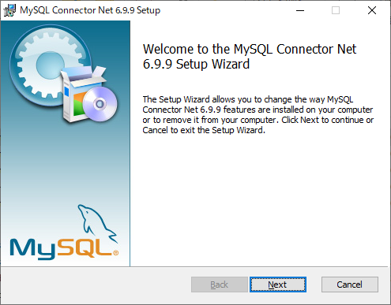

２、my.iniファイル修正
参考URL： | https://www.javadrive.jp/mysql/myini/index5.html
 | https://www.petitmonte.com/database/mysql_authentication_plugin.html
 | 隠しフォルダーとファイルを表示するよう

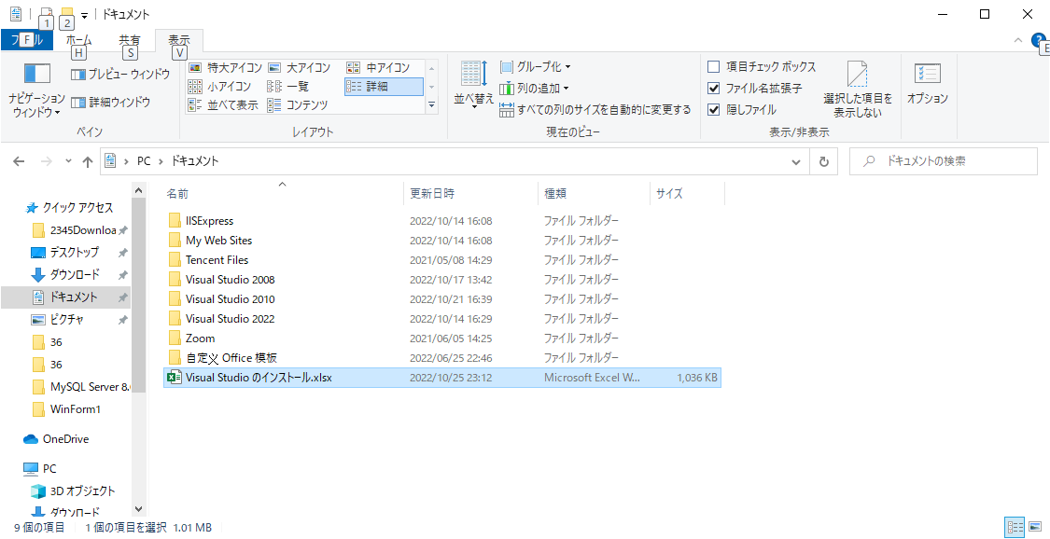

 | %ProgramData%
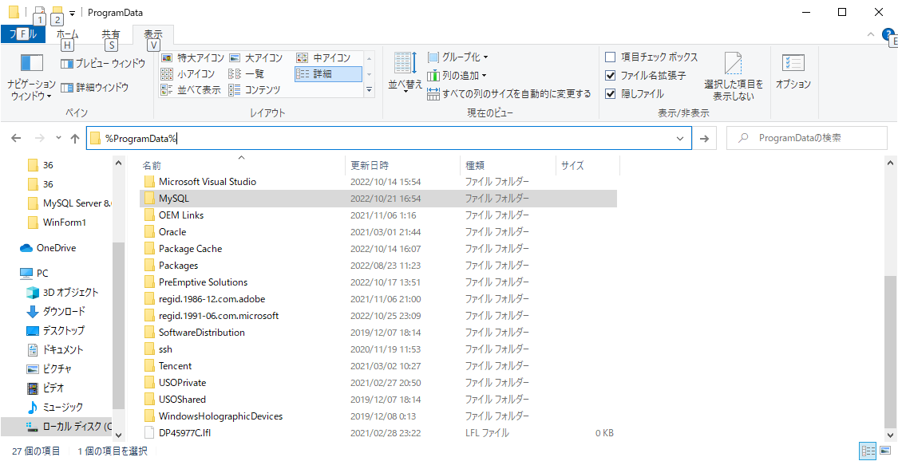

 | MYSQLのインストールフォルダ
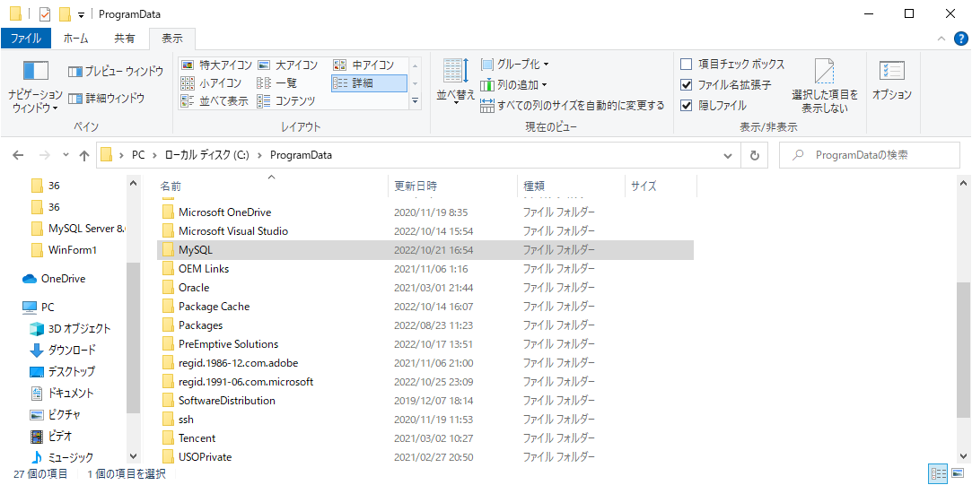

 | my.ini ファイル
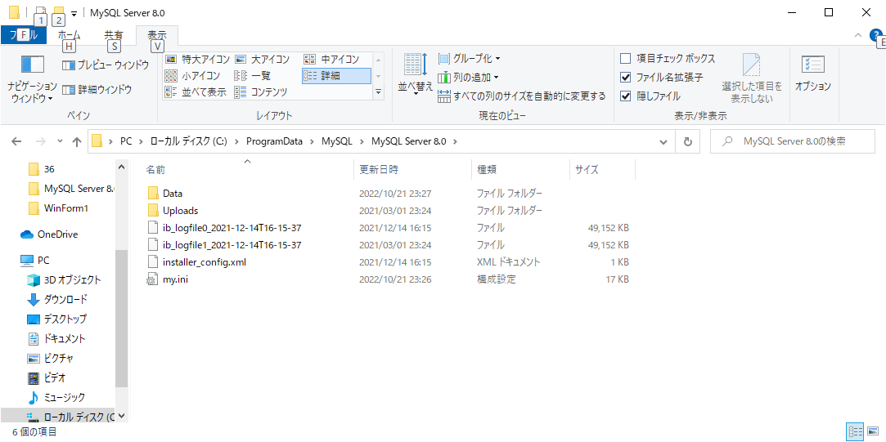

 | 「default_authentication_plugin=mysql_native_password」に修正

Crystal Reportsのインストール
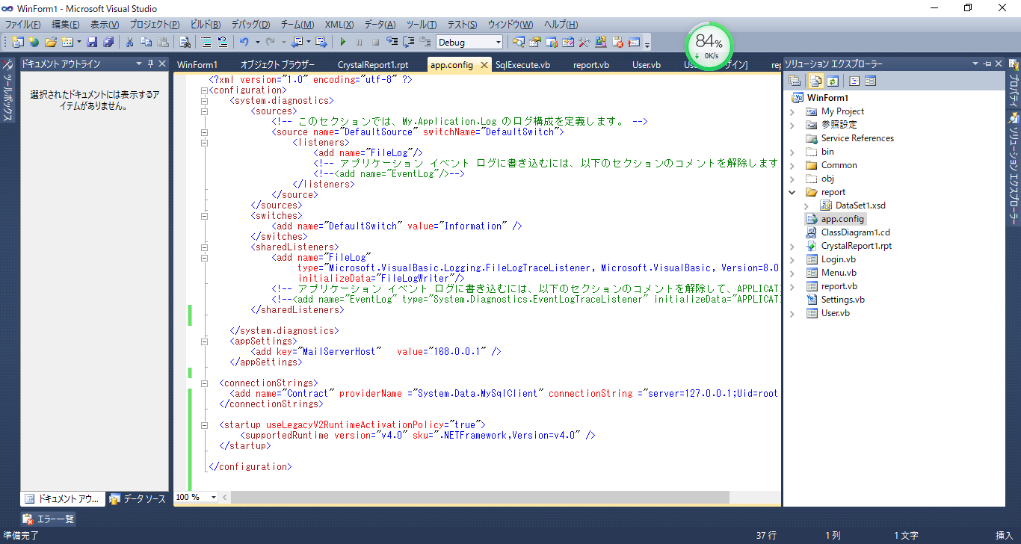
 | Crystal Reports ダウンロード
 | https://origin.softwaredownloads.sap.com/public/site/index.html
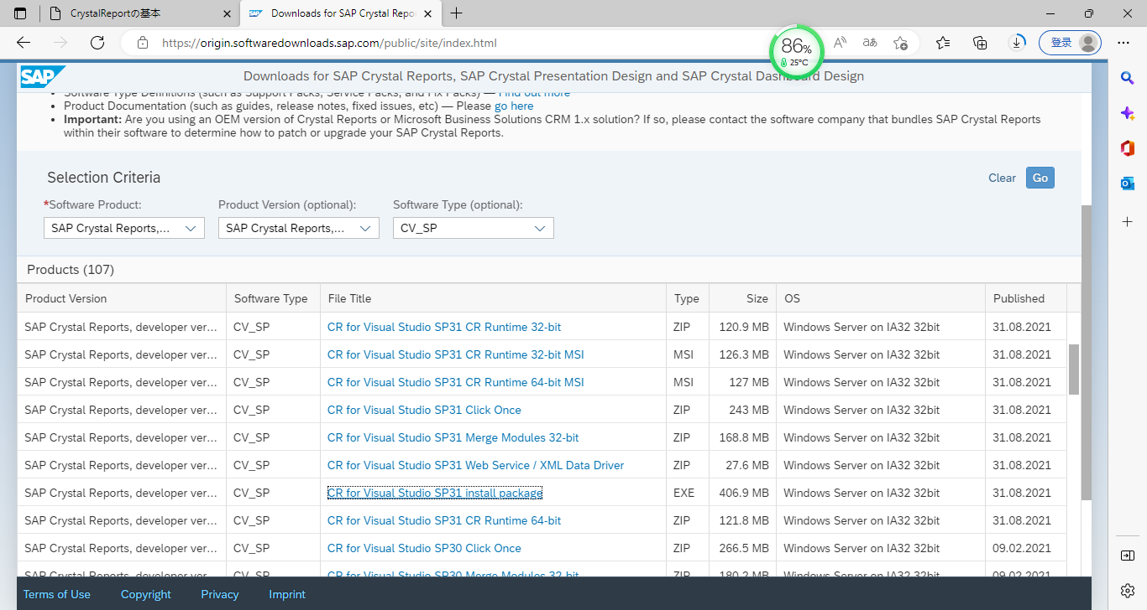

「SAP Crystal Reports ,version for Visual Studio」を選択し、右の「Go」ボタンをclick

clickして、ダウンロード

２、インストール
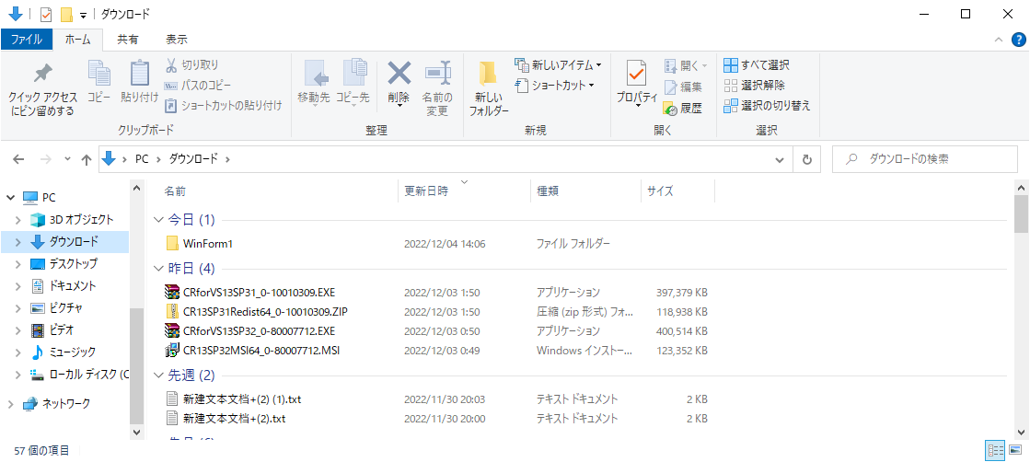

インストール媒体をdouble-clickして、インストール開始

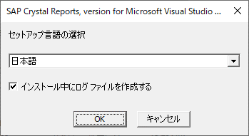

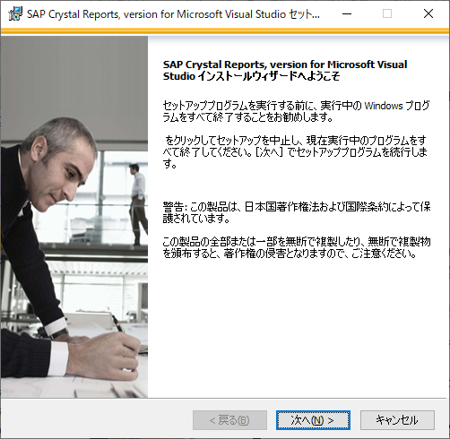

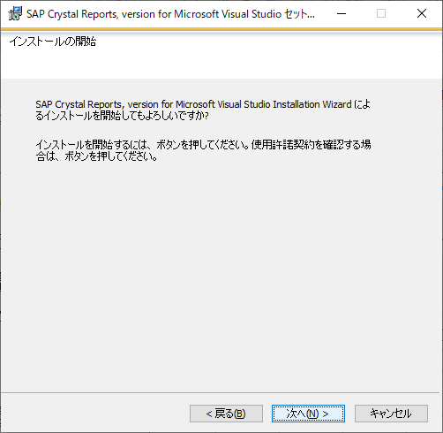

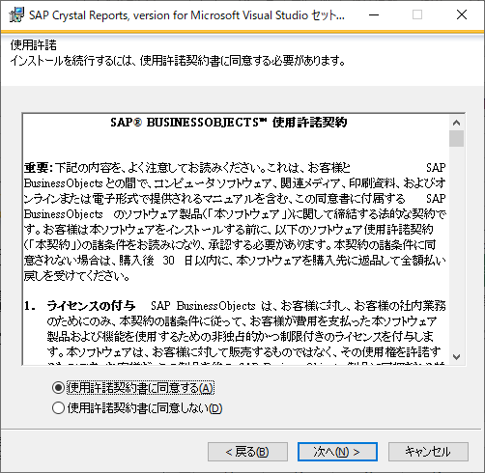

３、 | インストール完了したら、WinFormを起動
４、配置 | 「WinForm１」⇒ 右クリック ⇒ プロパティ

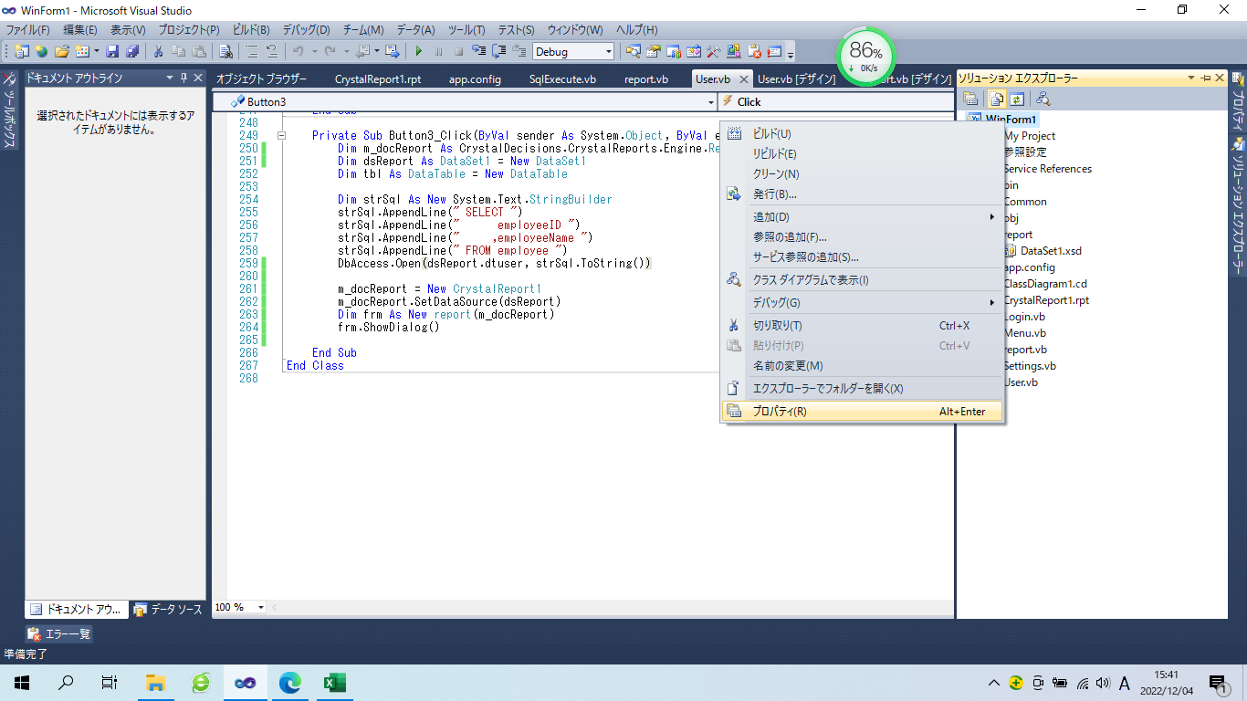

 | 「コンパイル」一番下の「詳細コンパイル オプション」
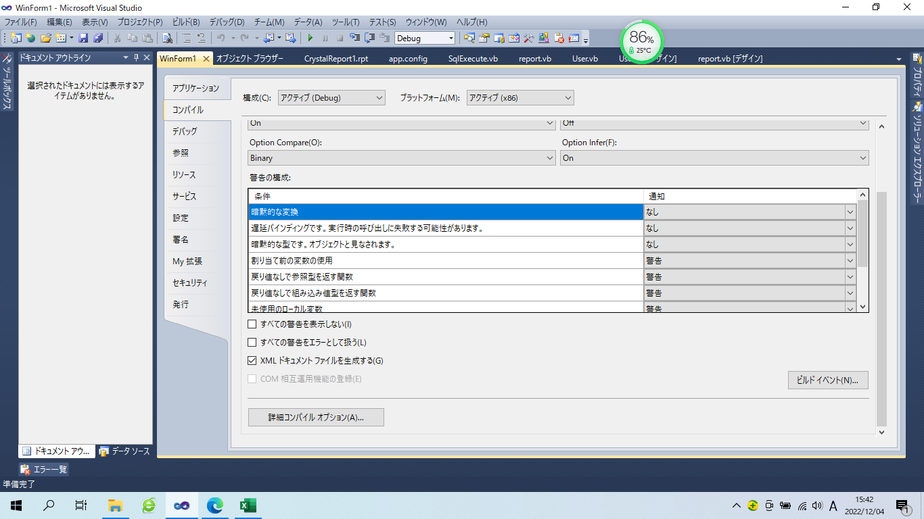

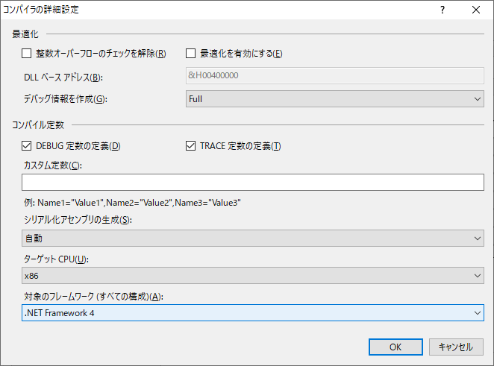

「.NET Framework 4」を選択

 | 配置完了

5、 | app.Configファイルに以下のソースを追加
 | <startup useLegacyV2RuntimeActivationPolicy="true">
 | <supportedRuntime version="v4.0" sku=".NETFramework,Version=v4.0" />
 | </startup>

DataSetの使い
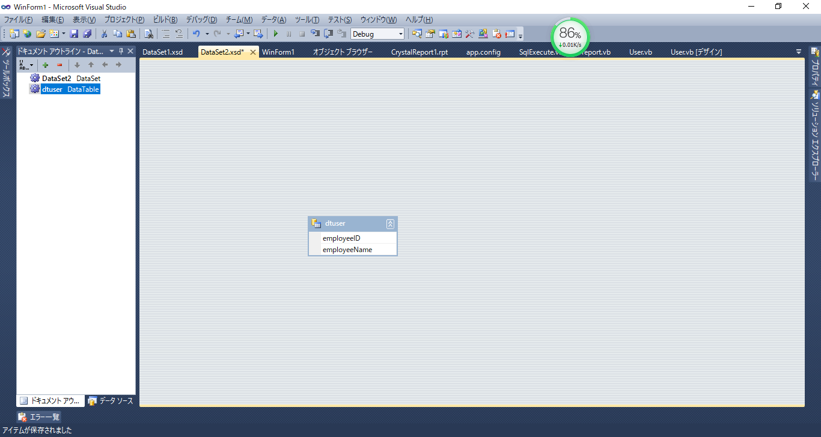
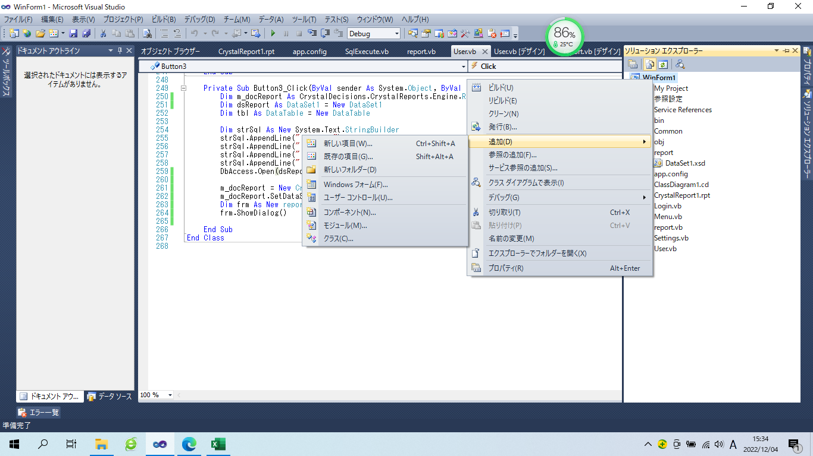
「WinForm１」⇒ 右クリック ⇒ 追加 ⇒ 新しい項目

DataSetの追加
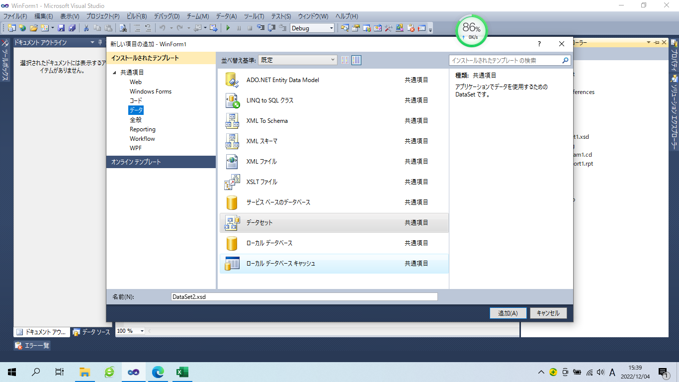

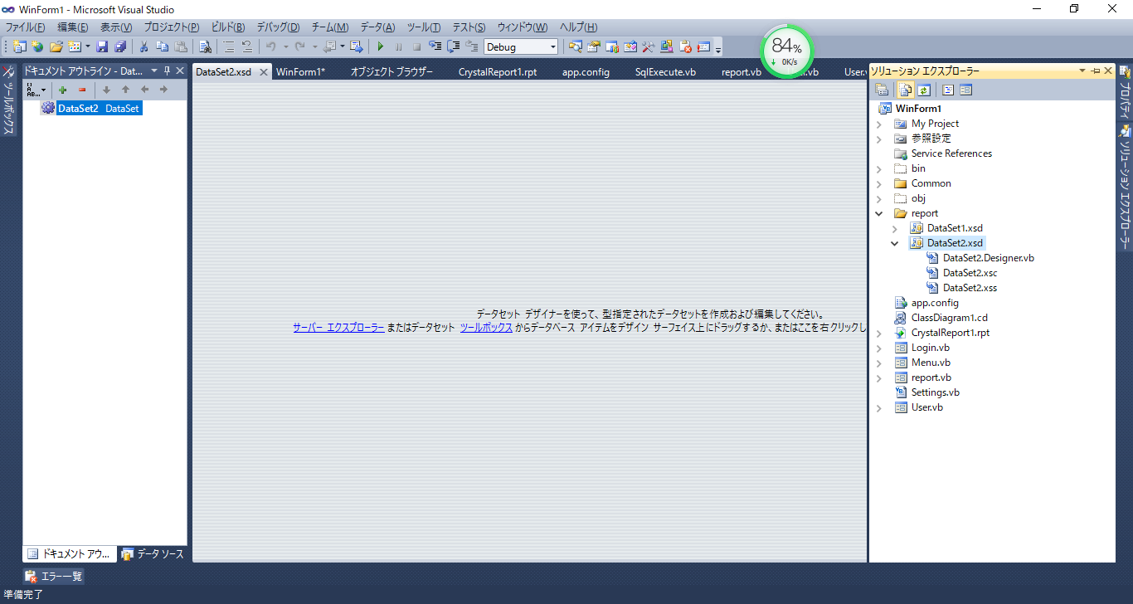

任意エリア、右click ⇒ 追加 ⇒ DataTable
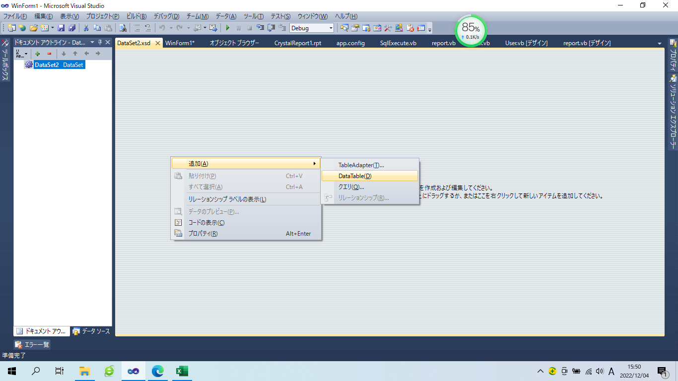

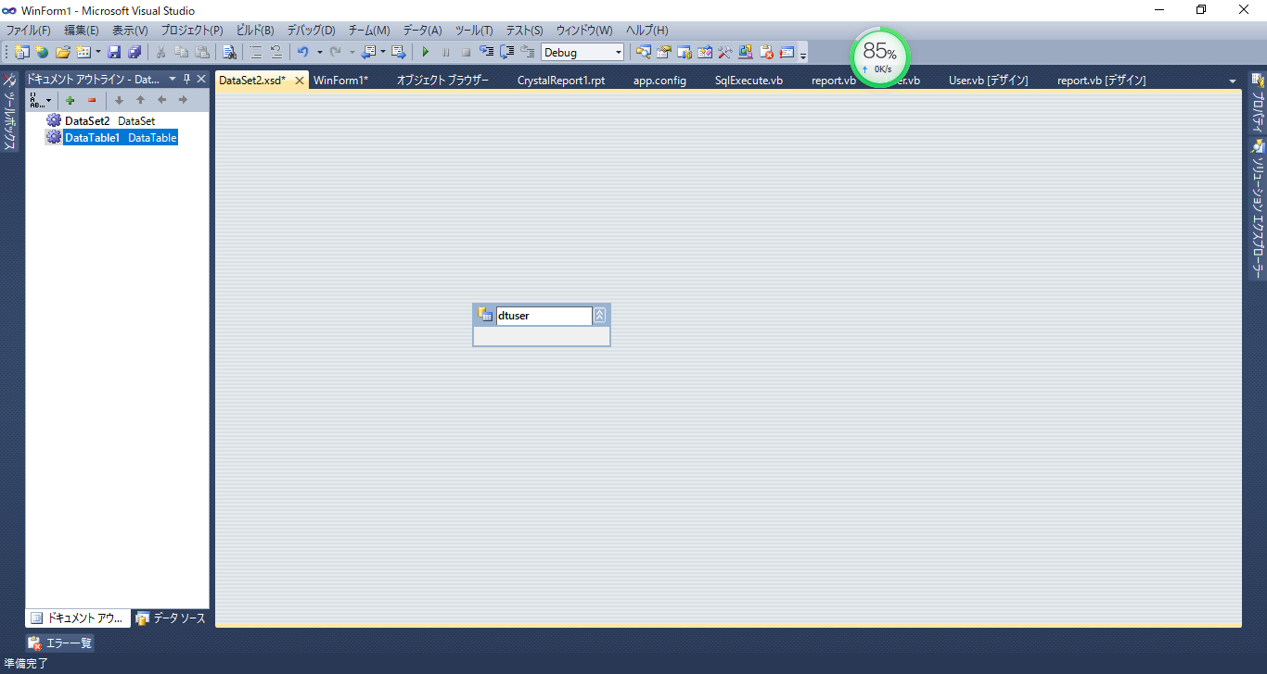

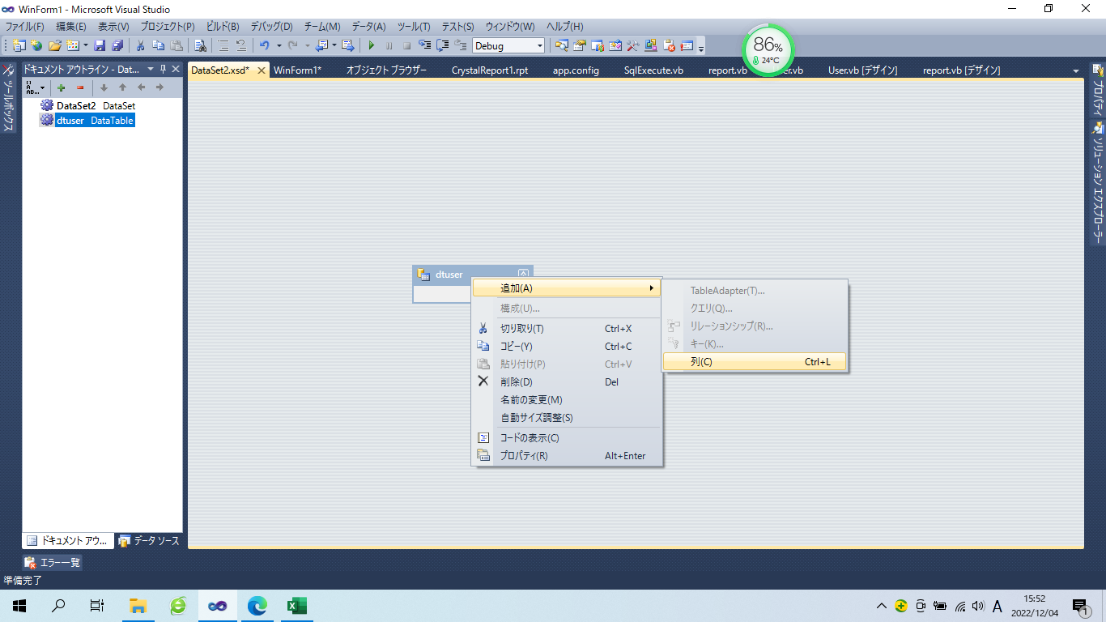
追加された「dtuser」にて、右click ⇒ 列

列を追加

Crystal Reportsの使い
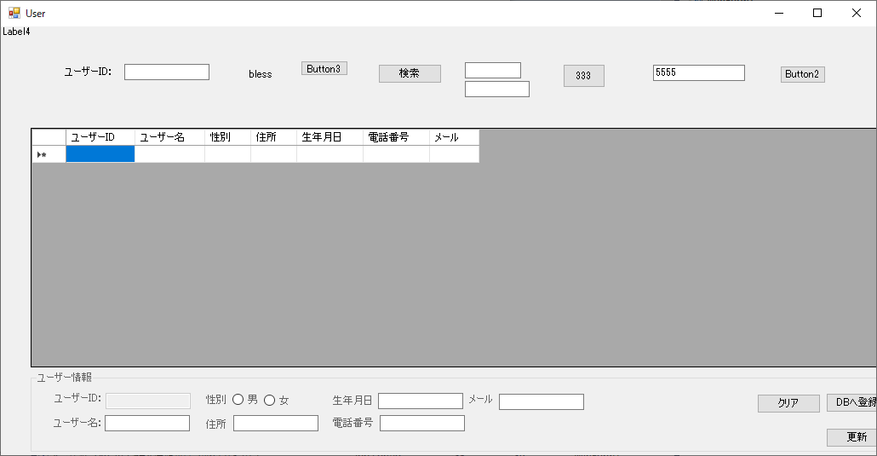
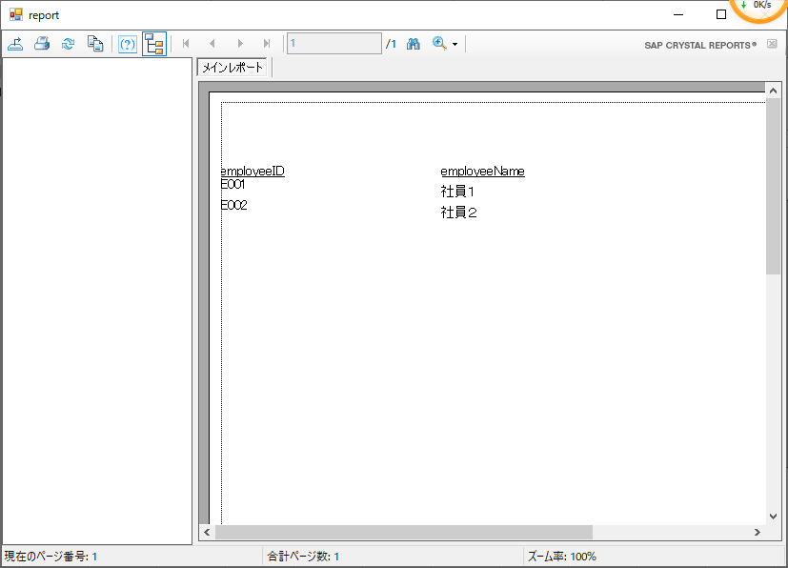
１、 Crystal Reportsの追加
「WinForm１」⇒ 右クリック ⇒ 追加 ⇒ 新しい項目

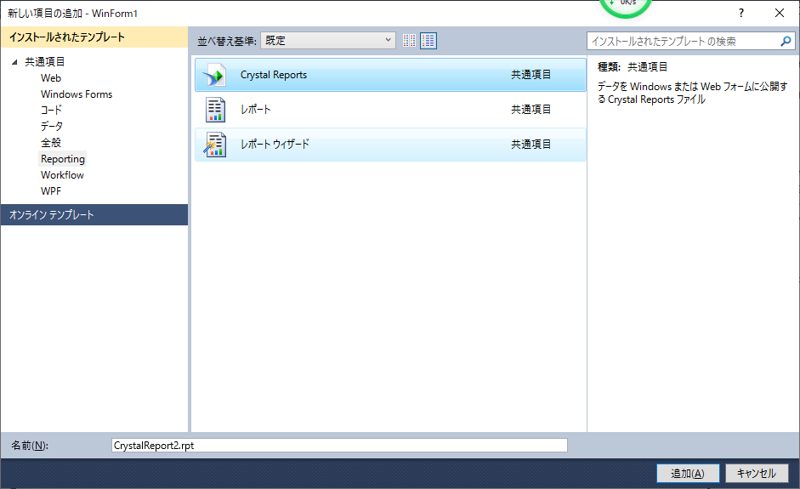

２、空のレポートを選択
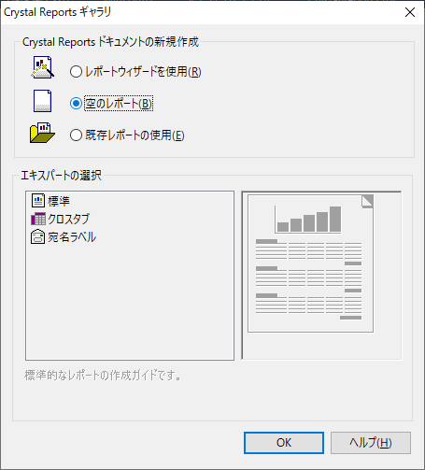

右click
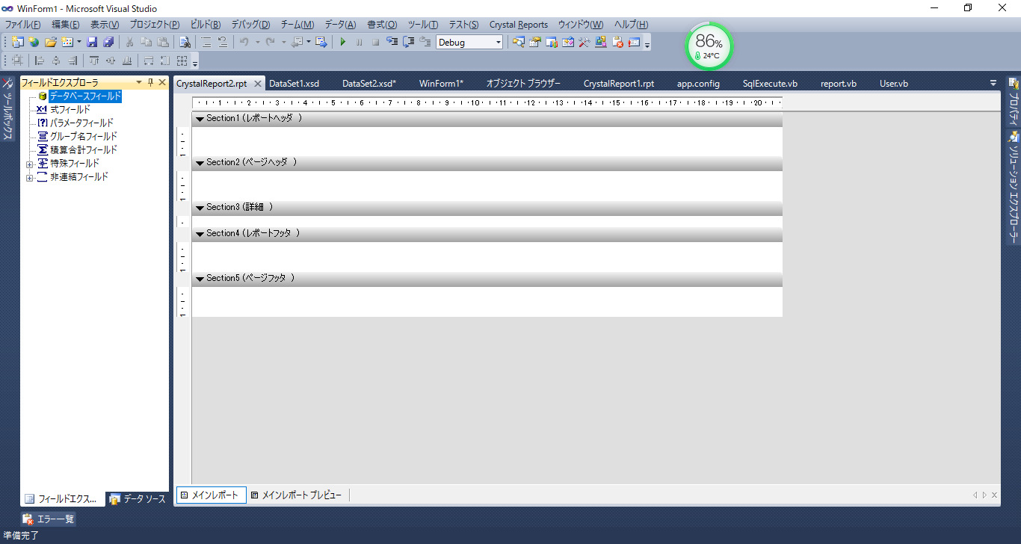

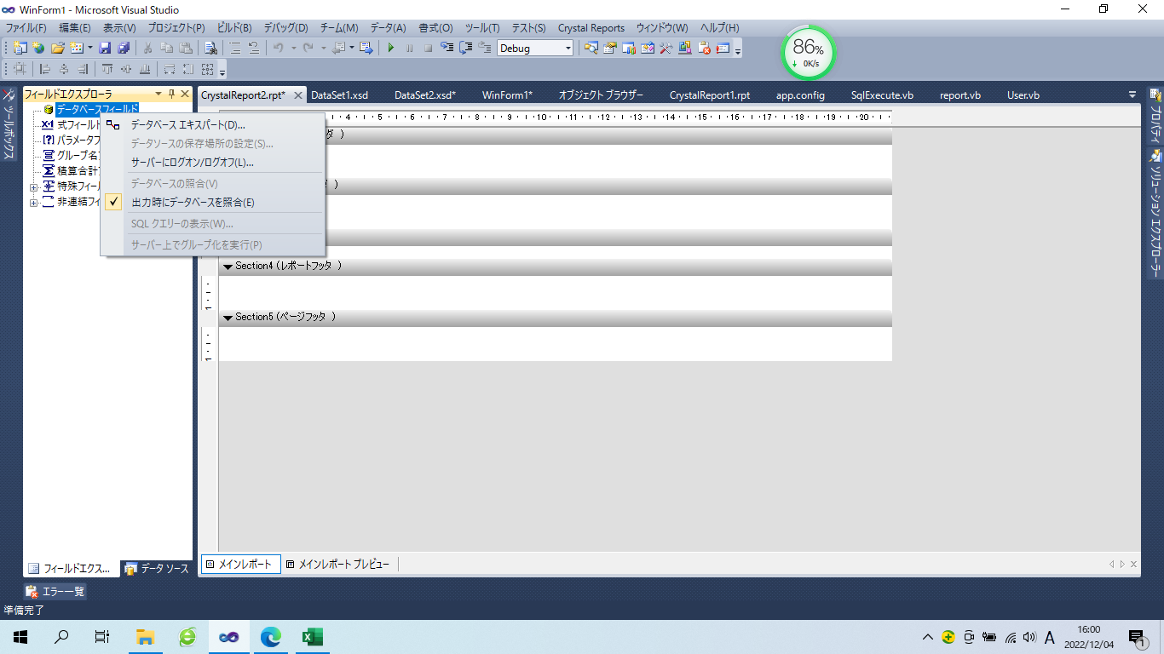

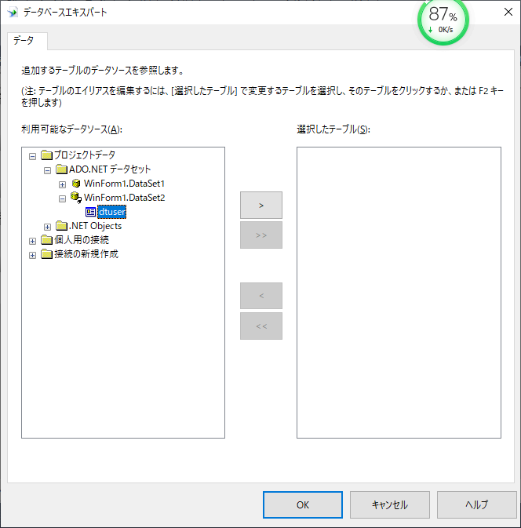

追加されたDataSetを選択

DataSetを選択、右ボタンを選択
１
３２１

２１

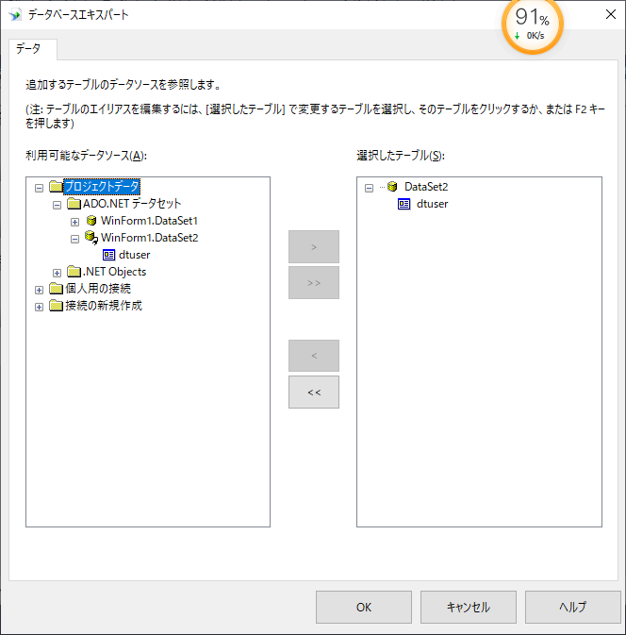

 | レポートに項目を追加
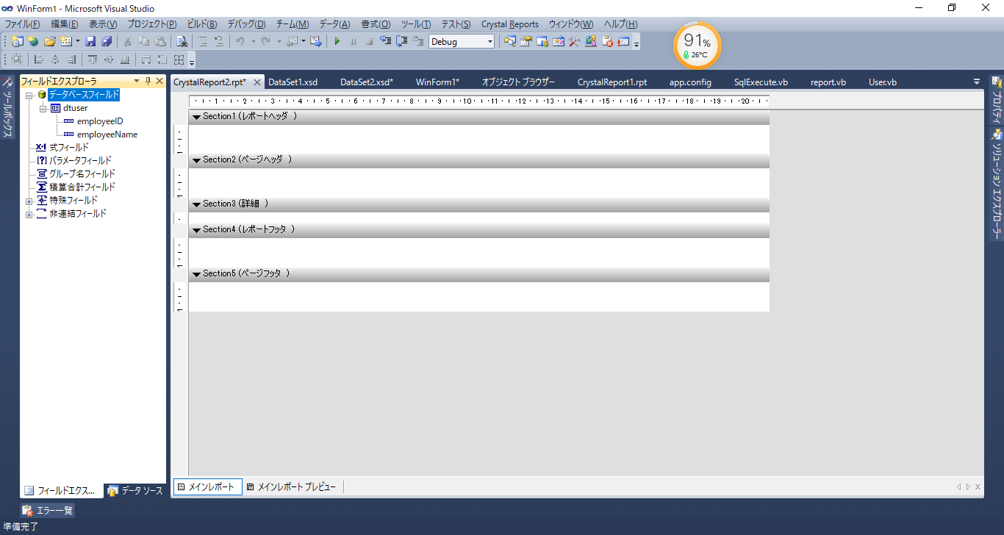

 | 列を選択し、Reportに移動
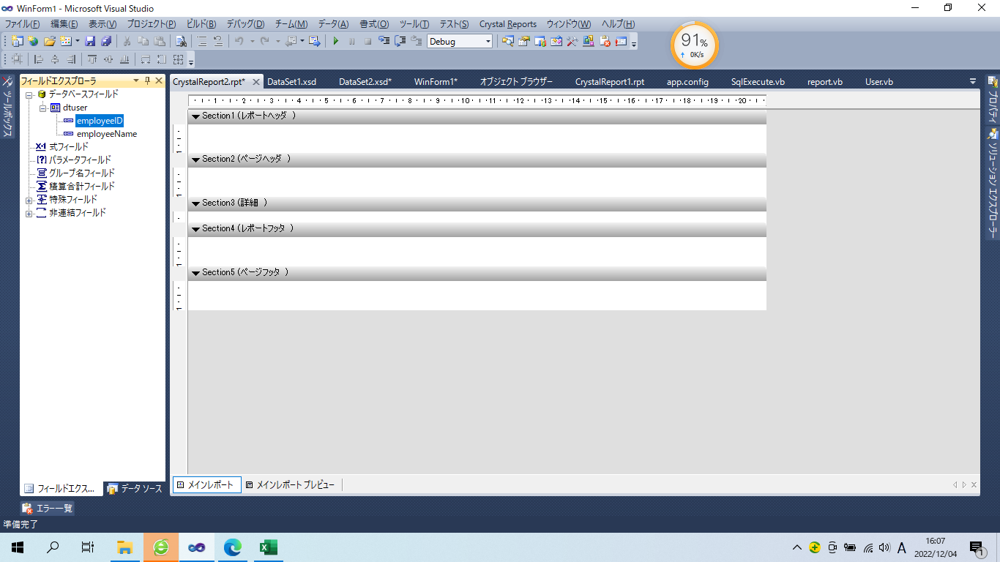

詳細に移動

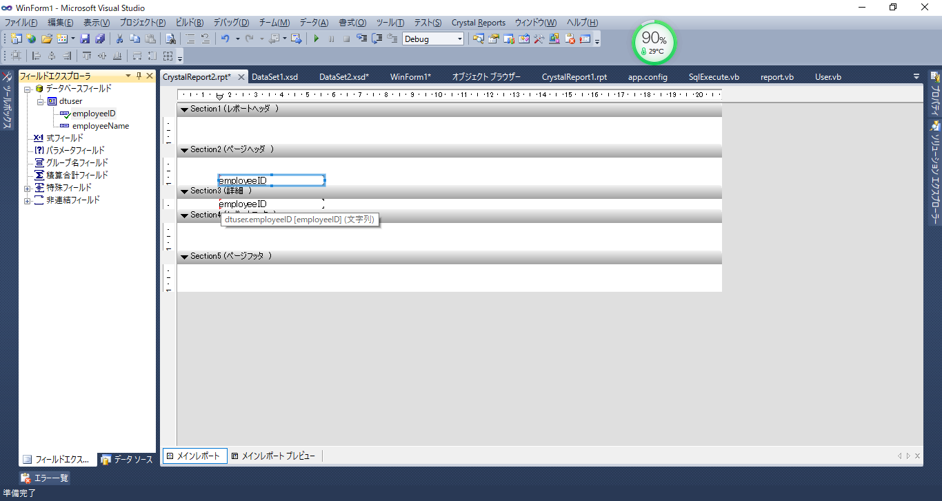

 | 参考 | 1、URL：https://balard.sakura.ne.jp/vb/net/index.php
 |  | ２、プログラム ⇒ User Form ⇒ Button3のイベント

